II D) 4
Formato: Trabajadores Jubilados en el Periodo |  |  |  |  |  |  |  |  |  |  | ENTIDAD FEDERATIVA: Baja California
Fondo de Aportaciones para la Educación Tecnológica y de Adultos/Instituto Nacional para la Educación de los Adultos (FAETA/INEA) |  |  |  |  |  |  |  |  |  |  |  |  |  | 2do Trimestre 2019

NO APLICA
R.F.C. | CURP | NOMBRE | Clave CT | Última(s) ó Penultima(s) Plaza(s) Ocupada(s) (*) | Clave Presupuestal de la Jubilación |  |  |  |  |  |  | Periodo ocupado |  | Quincena de inicio de jubilación
 |  |  |  |  | Partida Presupuestal | Código de Pago | Clave de Unidad | Clave de Sub Unidad | Clave de Categoría | Horas Semana Mes | Número de Plaza | Inicio | Conclusión

Total Personas : |  |  |  |  |  |  |  |  |  | Total Plazas :

Fuente : Información proporcionada por las Entidades Federativas
(*) Si el trabajador se jubila con más de una clave presupuestal, por cada plaza se debe llenar un registro hasta que se haya informado acerca de todas las plazas del trabajador.

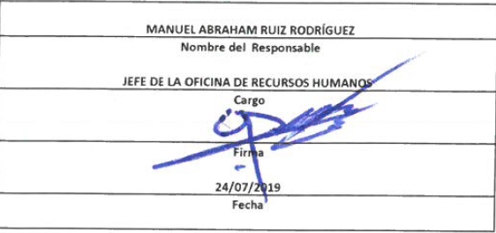

 |  |  |  |  | NOTA:
 |  |  |  |  | En este período no se registraron trabajadores jubilados.

